01_CORE_OVERVIEW
CORE GAMEPLAY AT A GLANCE

Easy to control. Deep to possess. Every enemy is your next body.

ONE-LINE DESIGN
한 손으로 이동하고 멈추면 공격하며, 살아 있는 적의 육체를 빼앗아 공격·이동·생존 방식을 바꾸는 세로형 모바일 빙의 로그라이크 액션.

CORE LOOP
STEP | 플레이 | 핵심 결과
1 | 유령 시작 | 첫 육체 탐색
2 | 첫 호스트 빙의 | 3 Role Possession Gate를 현장에서 직접 선택
3 | 룸 전투 | 이동=회피 / 정지=호스트 고유 자동공격
4 | 전략적 이탈 또는 육체 파괴 | 살아 있을 때 이탈은 에너지 소비
5 | 새 적 빙의 | 적의 공격·이동·특성을 그대로 획득
6 | 3개 중 1개 강화 | 강화는 영혼에 귀속되고 호스트별로 자동 변환
7 | 보스 격파 | 원작 보스 패턴을 탑다운으로 번역
8 | 런 종료 | 런 버프 초기화, 영구 성장 재료 정산

FUN TARGETS
지표 | 목표 | 설계 장치 | 검증 방법
첫 빙의 | 30초 이내 | 시작 유령이 3 Role Gate Host 중 직접 선택 | FTUE 이탈률
두 번째 육체 | 3분 이내 | 첫 육체 파괴 또는 유도형 교체 상황 | 호스트 교체율
일반 룸 | 40~60초 | 2웨이브 + 빙의 기회 1회 이상 | 룸 체류시간
챕터 런 | 8~12분 | 12룸 내외 | 완주율/중단율
입력 복잡도 | 주 이동 + 2버튼 | 빙의·얼티밋만 노출 | 오조작/버튼 사용률
반복 변주 | 매 런 다른 3요소 | 시작 후보·룸 순서·강화 선택 | 7일 반복 플레이

DESIGN GUARDRAILS
금지: 빙의를 단순 부활로 만들기 / 호스트를 로비 가챠 캐릭터로 만들기 / 특정 호스트 전용 강화 때문에 교체를 손해로 만들기 / 원작 캐릭터의 무기와 행동을 근거 없이 변경하기 / 런 도중 정상 종료를 영구 체크포인트로 만들기 / 과금 성장 없이는 막히는 난도 설계.

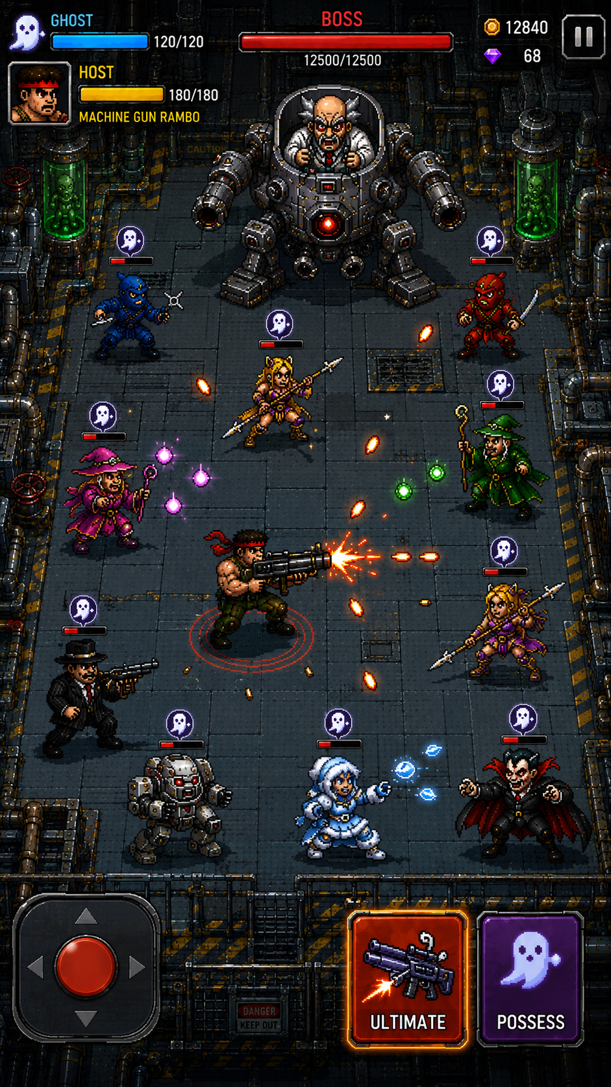
 |  |  |  | REFERENCE ONLY 현재 플레이 이미지는 감성·세로 비율·HUD 방향 참고용이며 실제 룸 밀도, 캐릭터 크기, 빙의 표시, 버튼 수는 03_POSSESSION_VISUAL 기준으로 다시 제작한다.

